画像
2020-02-03
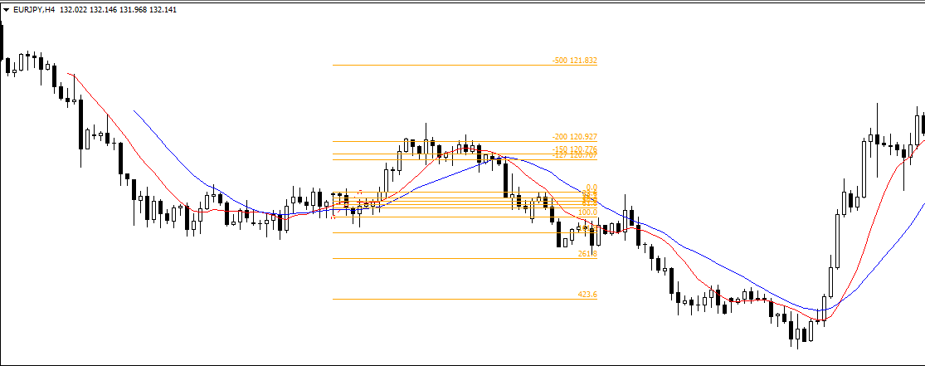

2020/2/3

2020-02-21
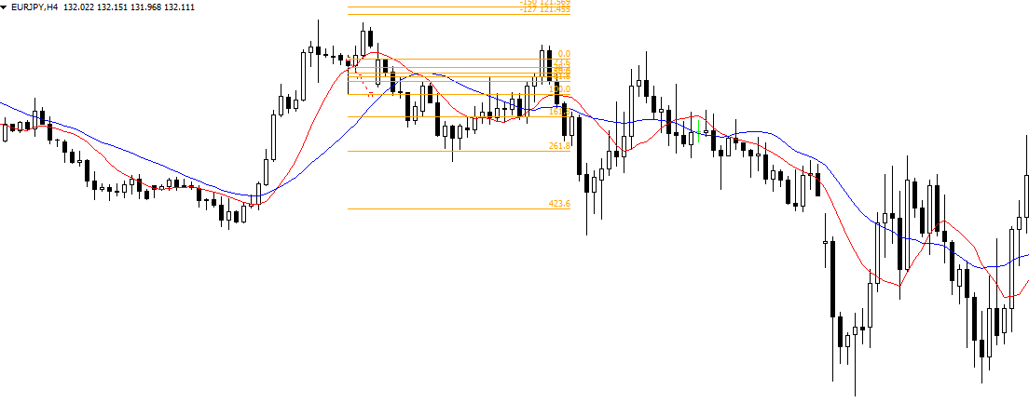

2020/2/21

2020-03-05
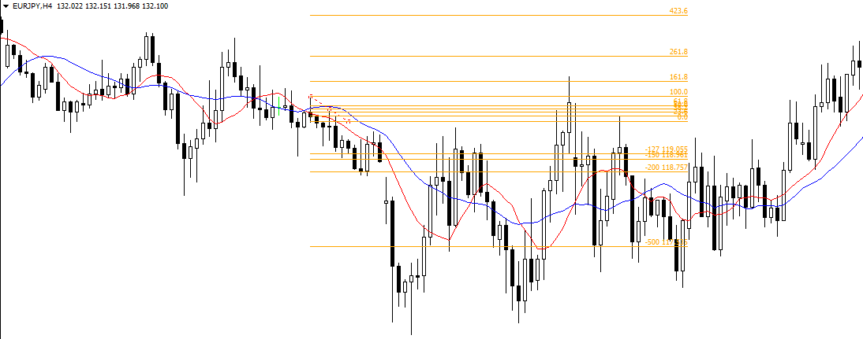

2020/3/5

2020-03-26
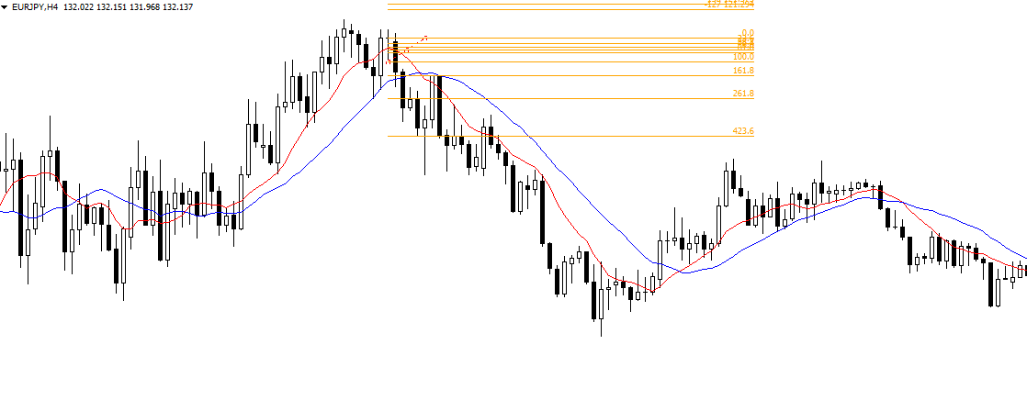

2020/3/26

2020-03-30
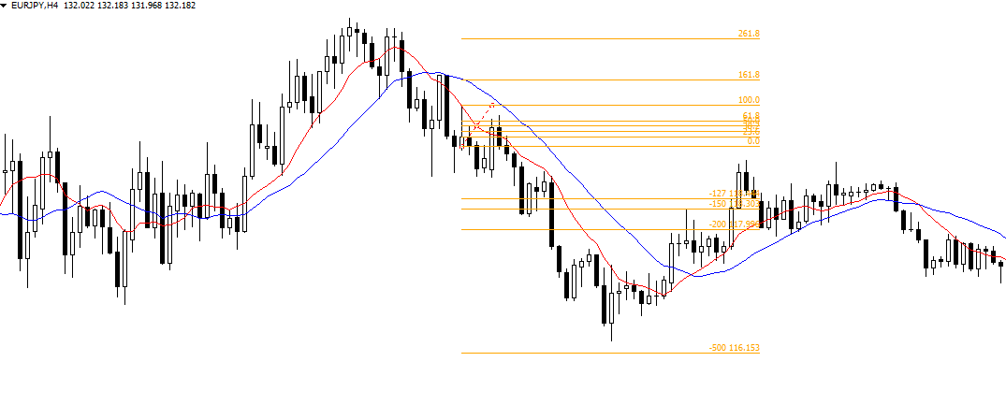

2020/3/30

2020-04-09
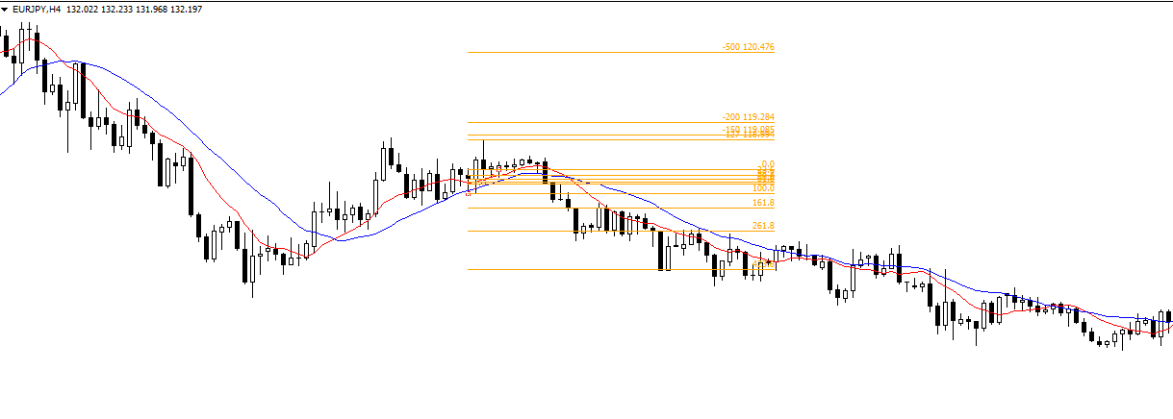

2020/4/9

2020-04-15
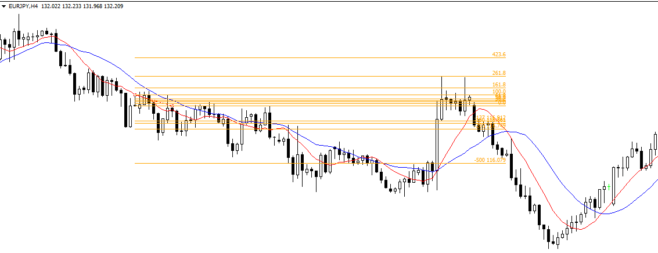

2020/4/15

2020-09-18
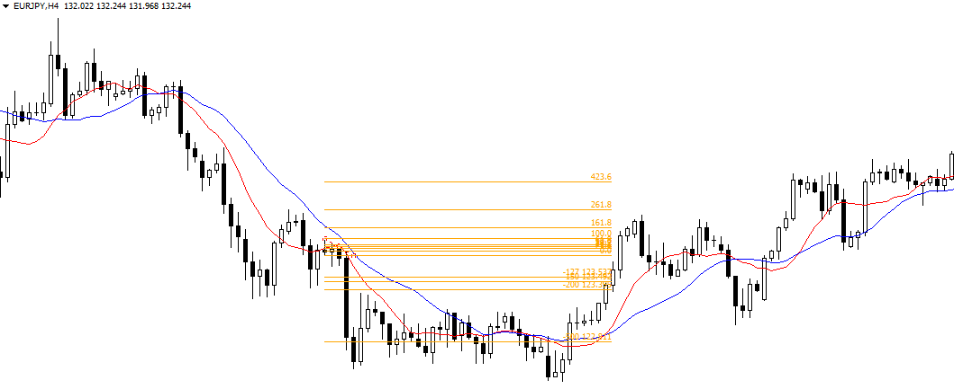

2020/9/18

2020-10-29
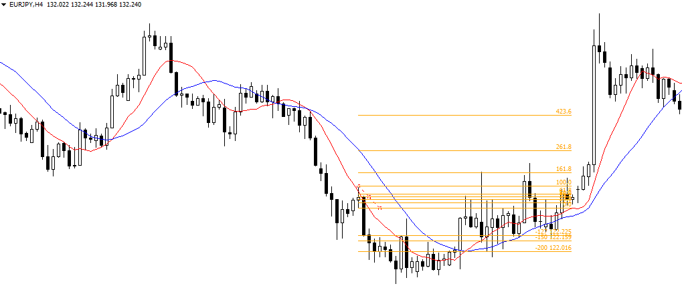

2020/10/29

2020-11-04
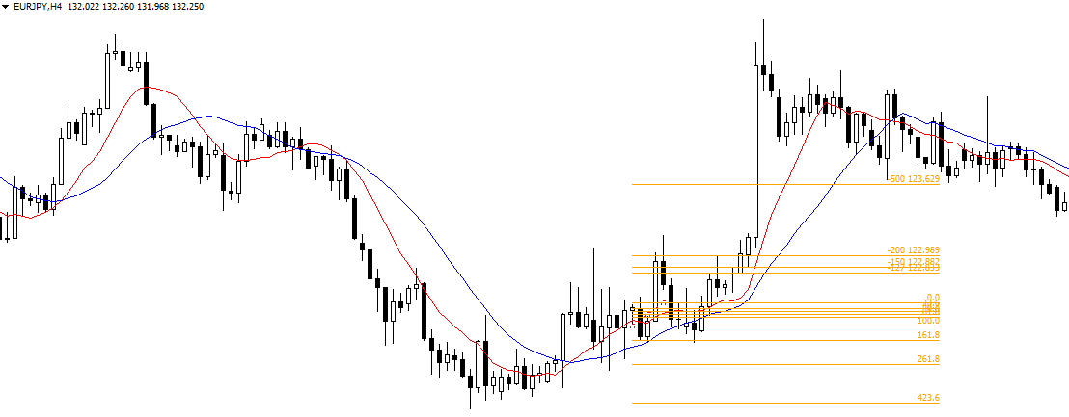

2020/11/4

2020-11-16
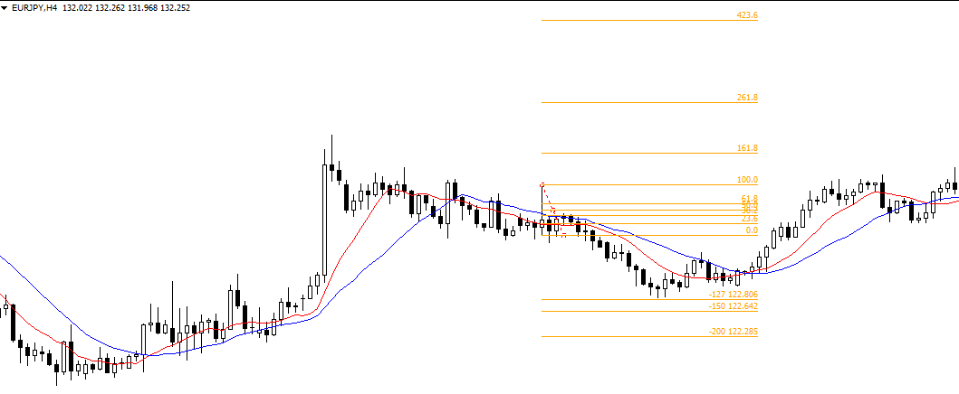

2020/11/16

2020-11-25
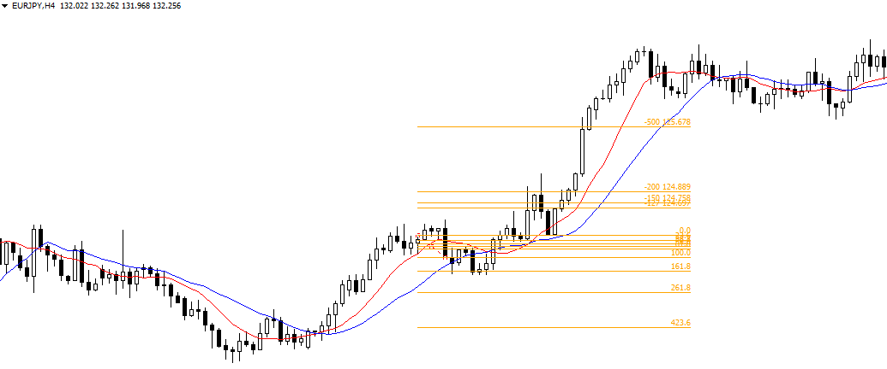

2020/11/25

2021-01-12
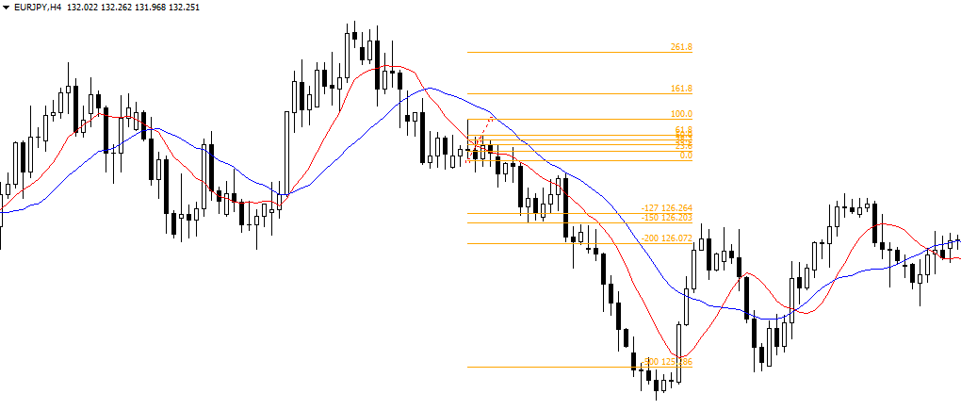

2021/1/12

2021-01-28
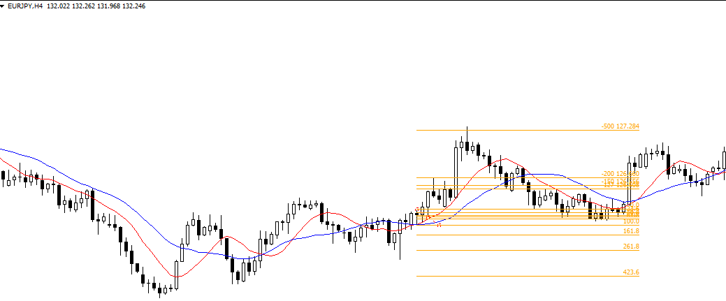

2021/1/28

2021-03-02
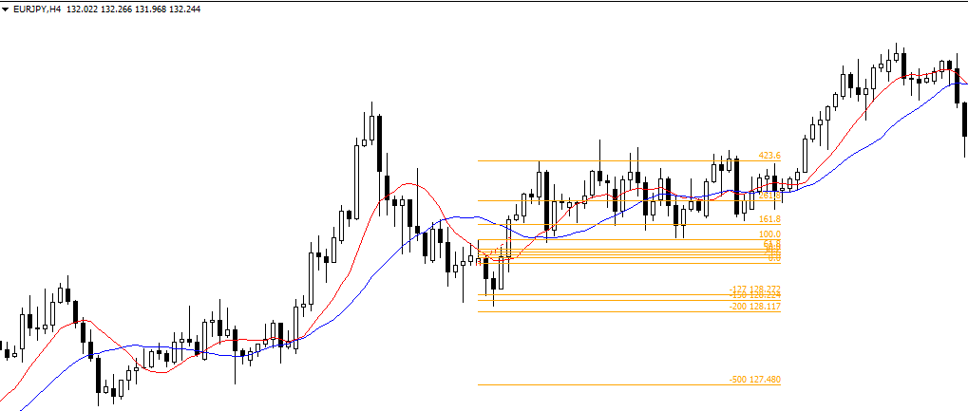

2021/3/2

2021-03-04
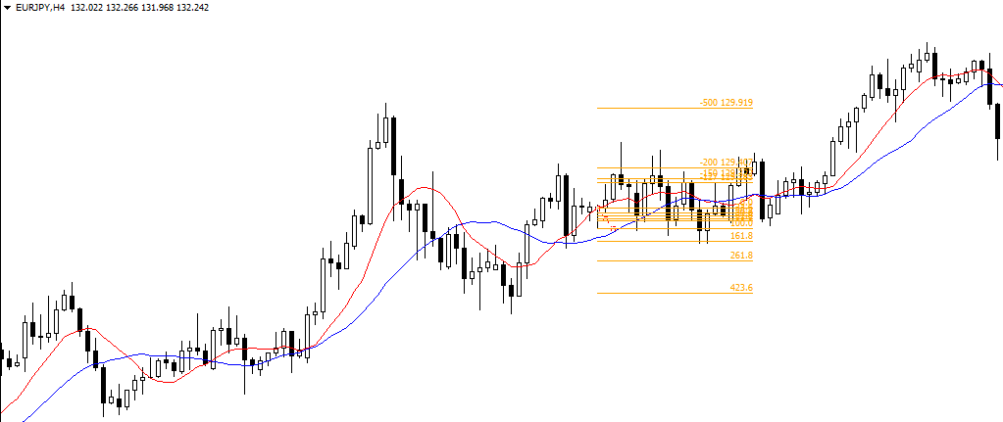

2021/3/4

2021-03-10
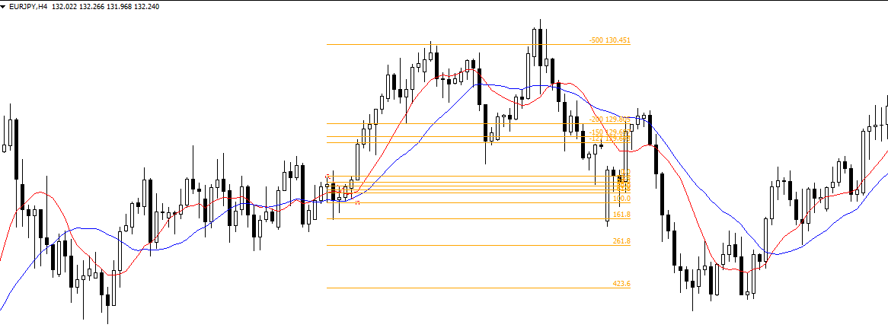

2021/3/10

2021-03-24
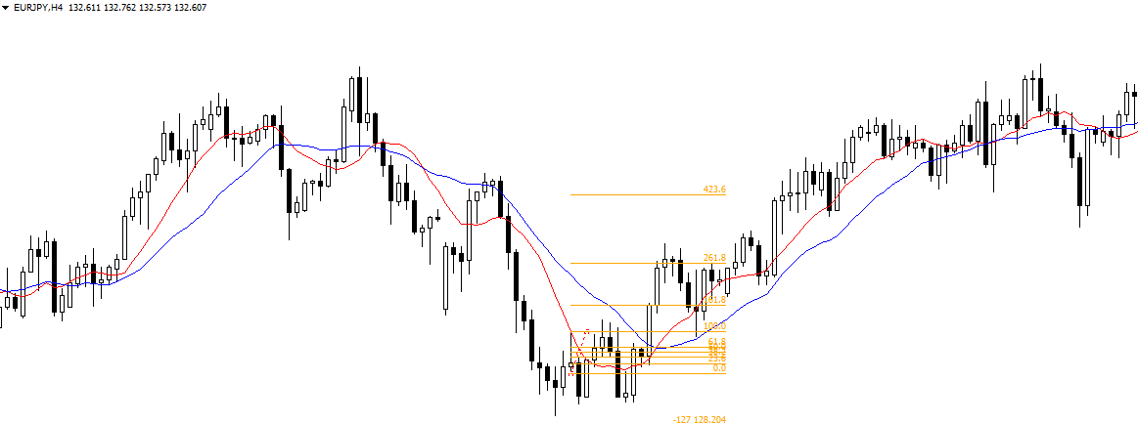

2021/3/24

2021-05-17
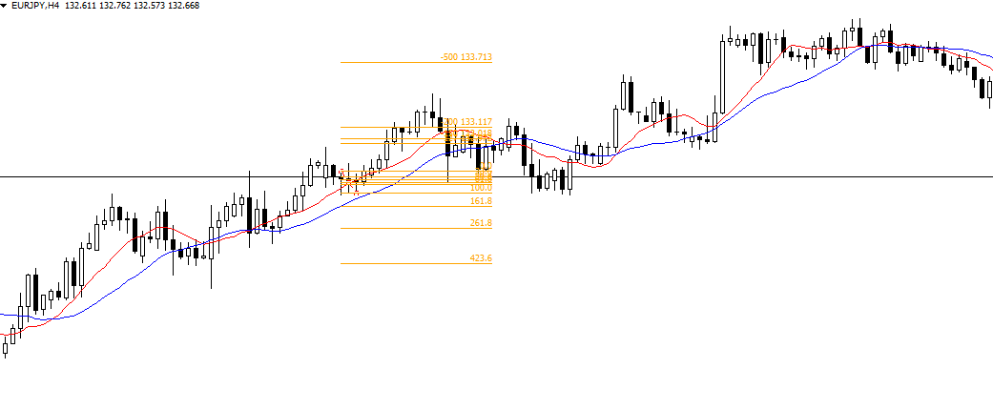

2021/5/17

2021-07-12
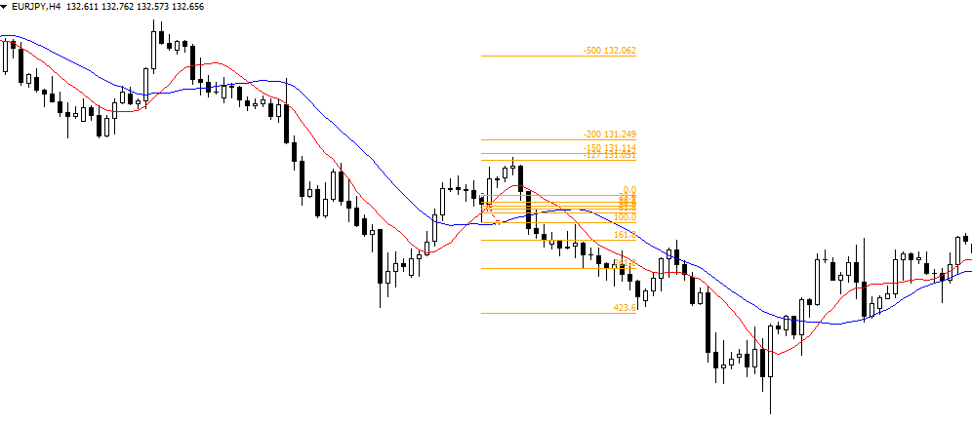

2021/7/12

2021-07-23
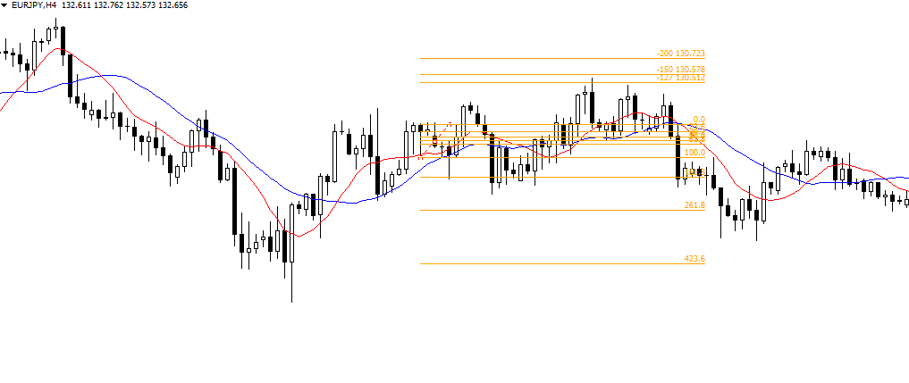

2021/7/23

2021-07-30
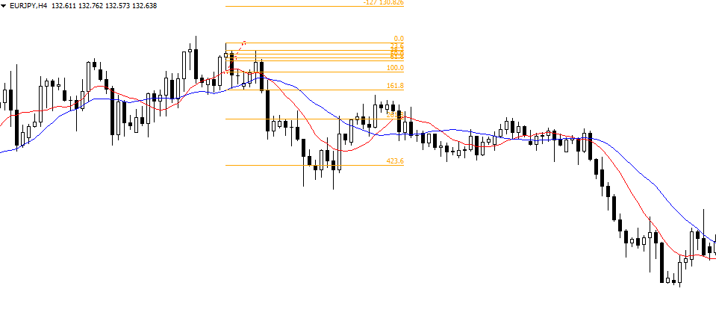

2021/7/30

2021-08-26
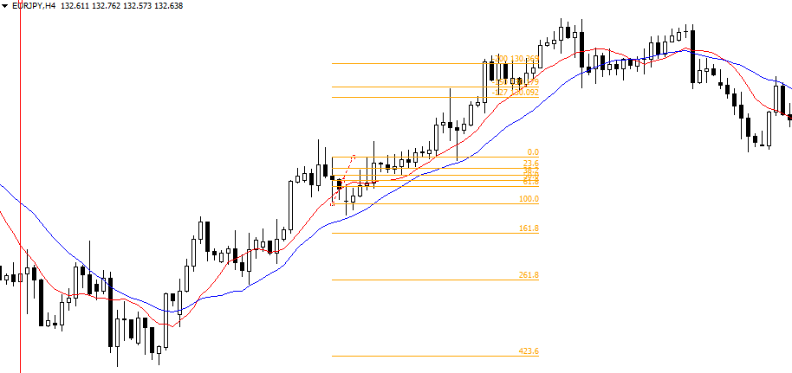

2021/8/26

2021-09-03
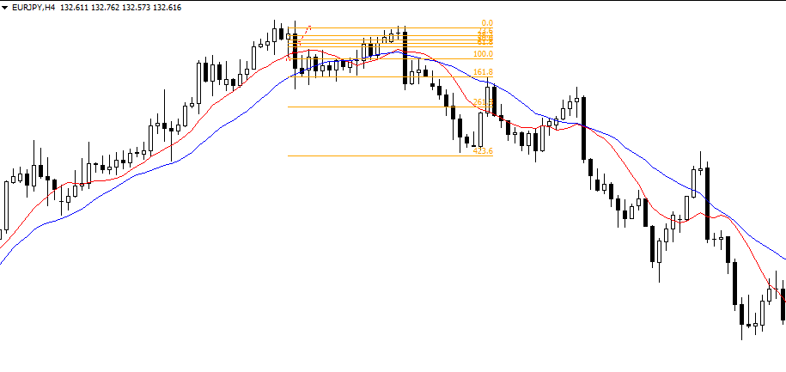

2021/9/3

